Solicitud gráfica
 | Área: | Ciencias Naturales |  |  | Fecha:
 | Grado: | 8 |  |  | 2015-10-19
 | Título del tema: | Fundamentos de genética |  |  | ¿Cuaderno de estudio o recurso? | Recurso
 | Editor: | Miguel Aljure |  |  | Motor del recurso | F7B

 | Código guión o recurso: | CN_08_06_CO_REC30 | ← Para determinar este código, visite la hoja de Ayuda
 |  |  |  |  | ESPECIFICACIÓN DE ARCHIVOS A ENTREGAR
Núm. | Archivo Shutterstock o ruta en web | Imagen para: | Tipo | Ubicación de la imagen en el recurso F7B | Nombre imagen SMALL | Tamaño imagen SMALL | Nombre imagen ZOOM | Tamaño imagen ZOOM | Descripción | Observaciones
IMG01 | Ver comentarios | Recurso F7B | Ilustración | Inicio (apaisado) | CN_08_06_CO_REC30_IMG01.jpg | 350 x 230 px |  |  | Cadena de ADN con gen señalado | Hacer una cadena de ADN y colorear una parte de esa cadena.
IMG02 | 61197190 | Recurso F7B | Fotografía | Inicio (apaisado) | CN_08_06_CO_REC30_IMG02.jpg | 350 x 230 px |  |  | Representación de molécula de ADN con una proteína redeándolo
IMG03 | 158826887 | Recurso F7B | Fotografía | Contenido | CN_08_06_CO_REC30_IMG03n.jpg | 320 x 480 px | CN_08_06_CO_REC30_IMG03a.jpg | 800 x 458 px | Representación de una proteína
IMG04 | Ver comentarios | Recurso F7B | Ilustración | Contenido | CN_08_06_CO_REC30_IMG04n.jpg | 320 x 480 px | CN_08_06_CO_REC30_IMG04a.jpg | 800 x 458 px | ADN con un gen señalado | Hacer una cadena de ADN, señalar una parte y poner una flecha que indique que esa parte es un gen. Similar a la imagen 1, pero que sea igual.
IMG05 | Ver comentarios | Recurso F7B | Fotografía | Inicio (apaisado) | CN_08_06_CO_REC30_IMG05.jpg | 350 x 230 px |  |  | Colibrí frente a una flor amarilla
IMG06 | Ver comentarios | Recurso F7B | Ilustración | Contenido | CN_08_06_CO_REC30_IMG06n.jpg | 320 x 480 px | CN_08_06_CO_REC30_IMG06a.jpg | 800 x 458 px | ADN de ratón y de hongo | Dibujar un ratón y un hongo. De cada uno sale una burbuja que muestra una cadena de ADN. Las dos cadenas han de ser similares, pero no iguales. Se puede hacer que una sea como la otra pero partiendo de otro punto (como hacer una cadena larga y tomar un pezado para una imagen y otro para la otra: no coincidirá todo).
IMG07 | 262675790 | Recurso F7B | Fotografía | Inicio (apaisado) | CN_08_06_CO_REC30_IMG07.jpg | 350 x 230 px |  |  | Niños de diferentes razas
IMG08 | 172335560 | Recurso F7B | Fotografía | Inicio (apaisado) | CN_08_06_CO_REC30_IMG08.jpg | 350 x 230 px |  |  | Cadena de ADN haciéndo un signo de interrogación
IMG09 | Ver comentarios | Recurso F7B | Ilustración | Contenido | CN_08_06_CO_REC30_IMG09n.jpg | 320 x 480 px | CN_08_06_CO_REC30_IMG09a.jpg | 800 x 458 px | Dos proteínas ligeramente diferentes | Se debe hacer dos proteínas con alguna variación menor pero notable. Tomar la imagen de la dirección se shutterstock, y escribir debajo Alelo 1. Después, se pone esa misma imagen, pero la proteína tiene variaciones en una de sus esquinas; puede ser que sea más largo y se enrrolle más el cordón de la parte inferior derecha de la imagen. Debajo de esta imagen dirá Alelo 2
IMG10 | Ver comentarios | Recurso F7B | Ilustración | Contenido | CN_08_06_CO_REC30_IMG10n.jpg | 320 x 480 px | CN_08_06_CO_REC30_IMG10a.jpg | 800 x 458 px | Aves de diferentes colores | Hacer tres pajaritos, un azul, uno verde y uno amarillo. Deben verse de la misma especie, a pesar de los colores diferentes. O sea, tener el mismo tipo de cuerpo, aunque su pose sí que sea distinta.
IMG11 | Ver comentarios | Recurso F7B | Ilustración | Inicio (apaisado) | CN_08_06_CO_REC30_IMG11.jpg | 350 x 230 px |  |  | Dos cadenas de ADN coloreadas | Hacer una cadena de ADN amarilla y otra verde a su lado
IMG12 | Ver comentarios | Recurso F7B | Ilustración | Contenido | CN_08_06_CO_REC30_IMG12n.jpg | 320 x 480 px | CN_08_06_CO_REC30_IMG12a.jpg | 800 x 458 px | Cuatro cadenas de ADN coloreadas | Hacer dos cadenas de ADN azules, y debajo la leyenda "Homocigosis", y al lado dos cadenas de ADN, una azul y una amarilla, y debajo la leyenda "Heterocigosis".
IMG13 | Ver comentarios | Recurso F7B | Ilustración | Contenido | CN_08_06_CO_REC30_IMG13n.jpg | 320 x 480 px | CN_08_06_CO_REC30_IMG13a.jpg | 800 x 458 px | Dos cadenas de ADN con muchos colores | Hacer dos cadenas de ADN, más largas que las anteriores, y hacer que tengan segmentos de colores. En algunos casos la cadena tiene el mismo color que la de al lado, en otros casos el color en diferente.
IMG14 | Ver comentarios | Recurso F7B | Ilustración | Inicio (apaisado) | CN_08_06_CO_REC30_IMG14.jpg | 350 x 230 px |  |  | Balanza con ADN | Hacer una balanza (de esas que tienen dos platos y cadenas, como la del símbolo de la justicia), y en cada plato una fragmento de ADN. Uno de los platos debe estar más abajo que el otro, como si un fragmento pesara más.
IMG15 | Ver comentarios | Recurso F7B | Ilustración | Contenido | CN_08_06_CO_REC30_IMG15n.jpg | 320 x 480 px | CN_08_06_CO_REC30_IMG15a.jpg | 800 x 458 px | Cadena de ADN que se nota más que la otra | Hacer dos cadenas de ADN, una de las cuales está más adelante en la pantalla, por lo que se ve más grande, y está cubriendo a otra cadena de ADN a su espalda. La otra puede estar inclinada o caída; la idea a transmitir es que una cadena se impone sobre la otra.
IMG16 | Ver comentarios | Recurso F7B | Ilustración | Contenido | CN_08_06_CO_REC30_IMG16n.jpg | 320 x 480 px | CN_08_06_CO_REC30_IMG16a.jpg | 800 x 458 px | ADN azul, ADN amarillo y pájaro azul | Hacer una cadena de ADN azul al lado de una amarilla, encerradas en un círculo. Del círculo sale una flecha que apunta a la derecha (o hacia abajo), a un pájaro de color azul.
IMG17 | Ver comentarios | Recurso F7B | Ilustración | Contenido | CN_08_06_CO_REC30_IMG17n.jpg | 320 x 480 px | CN_08_06_CO_REC30_IMG17a.jpg | 800 x 458 px | Pajaros con colores a manchas. | Hacer un pájaro de los que se han dibujado, pero este con plumas azules y verdes, en un patrón de manchas o de franjas. Ver la tercera gallina de esta imagen: http://portalacademico.cch.unam.mx/materiales/al/cont/exp/bio/bio1/herenciaNoMendeliana/img/xb1u2oa18p04e01.jpg.pagespeed.ic.Pj9Pce0pzO.jpg
IMG18 | Ver comentarios | Recurso F7B | Ilustración | Inicio (apaisado) | CN_08_06_CO_REC30_IMG18.jpg | 350 x 230 px |  |  | Representación de genes y alelos | 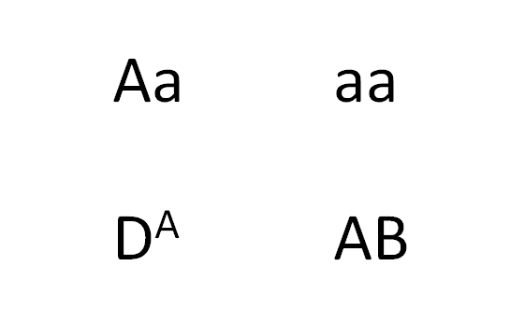 Fondo blanco con texto. Similar al que se muestra.
IMG19 | Ver comentarios | Recurso F7B | Ilustración | Contenido | CN_08_06_CO_REC30_IMG19n.jpg | 320 x 480 px | CN_08_06_CO_REC30_IMG19a.jpg | 800 x 458 px | Representación de genes y alelos | 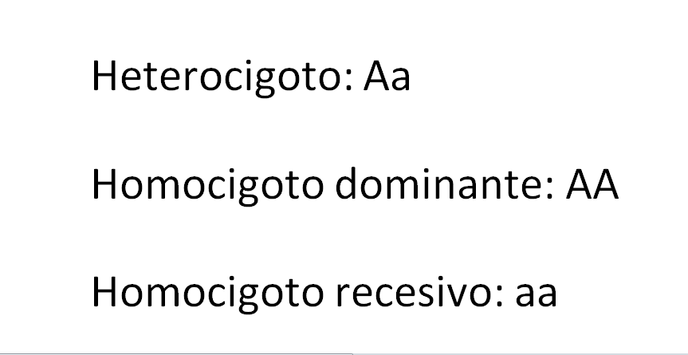 Ilustrar lo que se muestra.
IMG20 | Ver comentarios | Recurso F7B | Ilustración | Contenido | CN_08_06_CO_REC30_IMG20n.jpg | 320 x 480 px | CN_08_06_CO_REC30_IMG20a.jpg | 800 x 458 px | Representación de genes y alelos | Ilustrar lo que se muestra.
IMG21 | Ver comentarios | Recurso F7B | Ilustración | Contenido | CN_08_06_CO_REC30_IMG21n.jpg | 320 x 480 px | CN_08_06_CO_REC30_IMG21a.jpg | 800 x 458 px | Representación de genes y alelos | Ilustrar lo que se muestra.

